Box
Úkol: Analýza rozdělení proměnných pomocí boxplotu v Excelu
1. Vytvořte pro každou z proměnných (Proměnná 1, 2, 3) samostatný boxplot. 2. Pro každý boxplot určete a vypište následující číselné charakteristiky: - dolní kvartil (Q1) - medián (Q2) - horní kvartil (Q3) - mezikvartilové rozpětí (IQR) 3. Určete dolní a horní mez pro odlehlé hodnoty: - Dolní mez = Q1 – 1.5 × IQR - Horní mez = Q3 + 1.5 × IQR 4. Vyhledejte a označte odlehlé hodnoty.
5. Existují u nich i extrémní hodnoty? Jak jsou definovány? 6. Doplňte, pro lepší vizualizaci rozdělení dat, také vhodný sloupcový diagram četností. 7. Zkuste vystihnout způsoby zachycení tvaru rozdělení dat v obou vyzualizacích. 6. Diskutujte rozdíly v rozdělení jednotlivých proměnných – tvar, symetrie, přítomnost extrémních hodnot. Poznámka: Pokud vaše verze Excelu nepodporuje boxplot přímo, použijte graf typu 'krabicový a vousový graf' nebo se držte ručního výpočtu hranic a označení hodnot mimo tyto meze.

n | Proměnná 1 | Proměnná 2 | Proměnná 3
1 | 39.1 | 12.4 | 57.3
2 | 60 | 24.1 | 47.2
3 | 52.8 | 25.9 | 57.3
4 | 34.9 | 22.1 | 55.1
5 | 44.2 | 0.1 | 58.2
6 | 66.5 | 133.6 | 62
7 | 25.7 | 70.7 | 60.9
8 | 45.7 | 7 | 59.9
9 | 62.7 | 10.4 | 61
10 | 41.3 | 22 | 59.4
11 | 43.2 | 69.7 | 61
12 | 49.1 | 123.4 | 43.8
13 | 64.9 | 8.9 | 58.7
14 | 43.6 | 24.9 | 59.4
15 | 45.6 | 49.3 | 58.3
16 | 45.7 | 15 | 58.9
17 | 72.1 | 39.4 | 63.5
18 | 71.9 | 5.3 | 57
19 | 60 | 27.5 | 71
20 | 53.9 | 60.3 | 63.4
21 | 57.4 | 123.2 | 60
22 | 64.9 | 2.5 | 59
23 | 40.6 | 16.8 | 59.6
24 | 61.8 | 6.9 | 55.4
25 | 37.5 | 18 | 59.5
26 | 43.6 | 23.8 | 61.4
27 | 59.1 | 2.9 | 62.9
28 | 35.7 | 10.6 | 62.9
29 | 48.6 | 78.8 | 58.6
30 | 41.4 | 25.2 | 52.9
31 | 47.4 | 18.3 | 56.7
32 | 22 | 42 | 68.1
33 | 32.3 | 40.6 | 64.5
34 | 43 | 1.5 | 61.8
35 | 59.3 | 37 | 56.2
36 | 48.3 | 54.8 | 60
37 | 50 | 5.4 | 53.7
38 | 56.9 | 45.6 | 57.2
39 | 41.2 | 10.1 | 58.8
40 | 52.8 | 11 | 58.2
41 | 41.9 | 32.8 | 64.8
42 | 32.7 | 3.5 | 52.9
43 | 46.1 | 32.8 | 55.7
44 | 55.7 | 65.6 | 53.1
45 | 53.4 | 35.8 | 53.8
46 | 49.9 | 17.4 | 60.6
47 | 73.9 | 17.3 | 52
48 | 54.1 | 43.5 | 63.8
49 | 59.8 | 25 | 58.8
50 | 72.4 | 2.7 | 60.3
51 | 37.1 | 26.2 | 61.6
52 | 39.6 | 50.6 | 57.8
53 | 67.4 | 12.3 | 65.2
54 | 42 | 78.8 | 59
55 | 50.3 | 41.7 | 63
56 | 60.7 | 25.6 | 59
57 | 58.9 | 41.8 | 61.5
58 | 67.5 | 2.5 | 61.4
59 | 65 | 58.9 | 61.2
60 | 60.7 | 51.7 | 55.1
61 | 42.3 | 72.2 | 62.2
62 | 57.9 | 4.1 | 58.4
63 | 53.1 | 2.6 | 63.2
64 | 36.7 | 4.5 | 49.2
65 | 64.2 | 15.3 | 52.7
66 | 58.1 | 16.6 | 61.8
67 | 50.5 | 24.8 | 69.3
68 | 47.7 | 3.9 | 64.2
69 | 38 | 6.7 | 56.6
70 | 52 | 50.1 | 51.5
71 | 54.7 | 18.9 | 63.7
72 | 41.7 | 49.5 | 59.6
73 | 61.6 | 0.2 | 63
74 | 39 | 24.1 | 60.6
75 | 28.8 | 80.6 | 60.1
76 | 60.4 | 26.2 | 74.8
77 | 46 | 6.9 | 60
78 | 48.7 | 37.9 | 59.2
79 | 41.6 | 14.3 | 59.4
80 | 33.9 | 33.1 | 57.1
81 | 62.6 | 0.9 | 65
82 | 43.1 | 30.3 | 58.2
83 | 66.6 | 1 | 63.2
84 | 58.1 | 41 | 61.4
85 | 46.9 | 19.2 | 66.1
86 | 39.1 | 3.9 | 62.1
87 | 42.7 | 23.5 | 53.9
88 | 37.9 | 2.1 | 53.4
89 | 70.9 | 31.8 | 67
90 | 51.6 | 166.3 | 57
91 | 61.5 | 44 | 53.4
92 | 37.3 | 25.6 | 56.7
93 | 51.8 | 3.2 | 66.3
94 | 61.8 | 36.1 | 52.9
95 | 46.6 | 32.5 | 55.7
96 | 60.3 | 1.5 | 98.7
97 | 39.2 | 47.1 | 97.5
98 | 36.4 | 21.9 | 97.6
99 | 53.8 | 16.6 | 97
100 | 46.2 | 46.6 | 99.1

Korelace
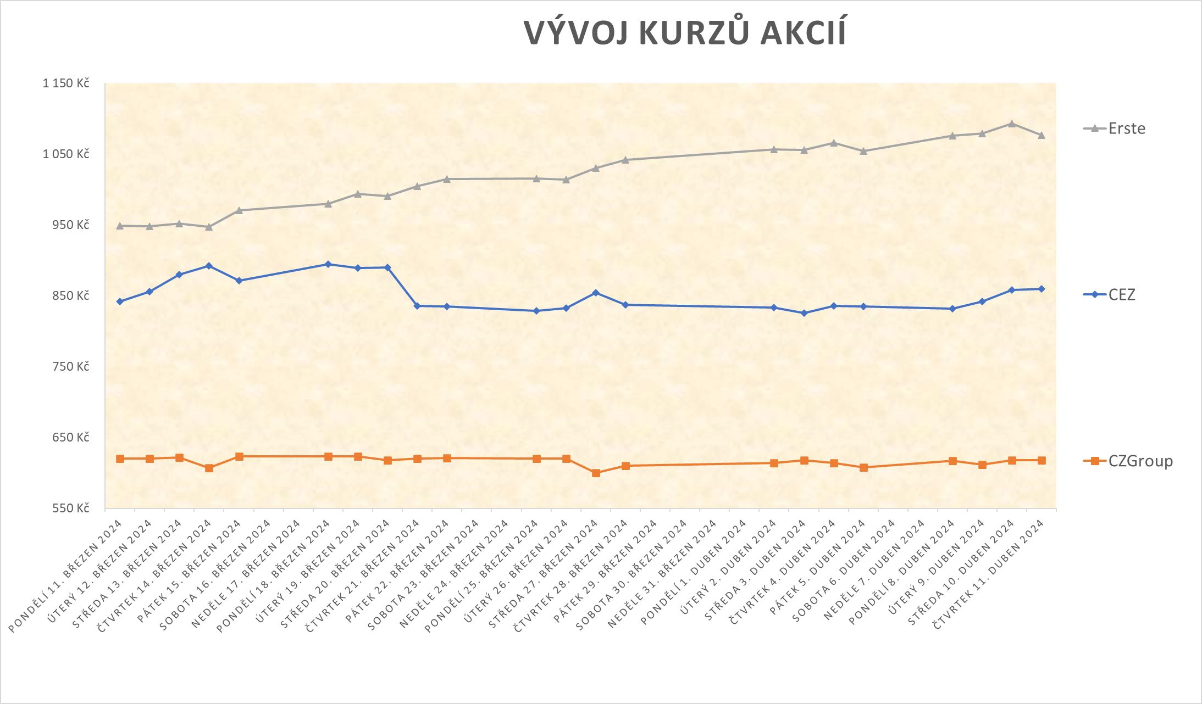
Korelační analýza vývoje cen trojice akcií
K dané tabulce uzavíracích cen tří akcií vytvořte
a) (jeden) společný spojnicový graf vývoje všech tří cen v čase, ve vhodném formátu a s legendou,
b) (tři) bodové grafy všech dvojic doplněné o spojnici trendu, c) krabicové diagramy,
d) tabulku korelačních koeficientů (3x3), pomocí podmíněného formátování tabulku vhodně barevně zpřehledněte.
Výsledky (vzájemný vztah po dvojicích) diskutujte.

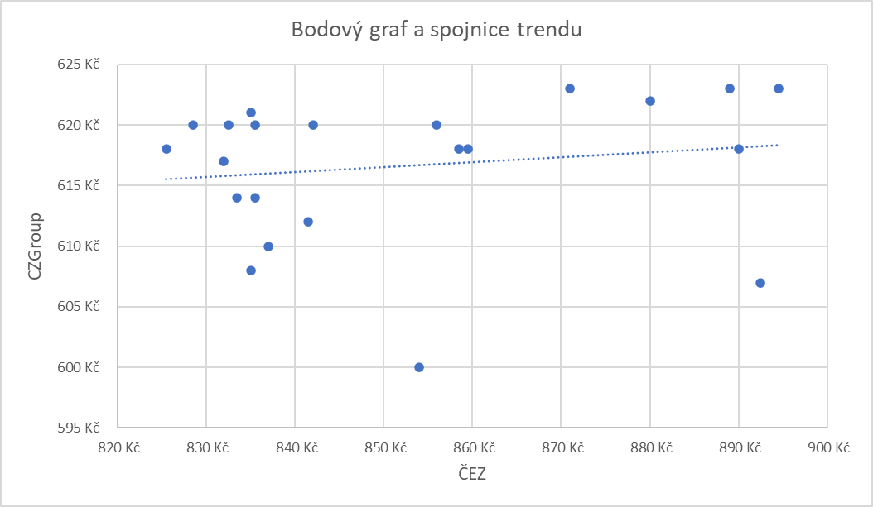
Datum | CEZ | CZGroup | Erste
2024-03-11 | 842 Kč | 620 Kč | 949 Kč
2024-03-12 | 856 Kč | 620 Kč | 948 Kč | Tabulka korelačních koeficientů
2024-03-13 | 880 Kč | 622 Kč | 952 Kč |  | ČEZ | CZGroup | Erste
2024-03-14 | 893 Kč | 607 Kč | 947 Kč | ČEZ
2024-03-15 | 871 Kč | 623 Kč | 970 Kč | CZGroup
2024-03-18 | 895 Kč | 623 Kč | 980 Kč | Erste
2024-03-19 | 889 Kč | 623 Kč | 994 Kč
2024-03-20 | 890 Kč | 618 Kč | 991 Kč
2024-03-21 | 836 Kč | 620 Kč | 1,004 Kč
2024-03-22 | 835 Kč | 621 Kč | 1,014 Kč
2024-03-25 | 829 Kč | 620 Kč | 1,015 Kč
2024-03-26 | 833 Kč | 620 Kč | 1,014 Kč
2024-03-27 | 854 Kč | 600 Kč | 1,030 Kč
2024-03-28 | 837 Kč | 610 Kč | 1,042 Kč
2024-04-02 | 834 Kč | 614 Kč | 1,057 Kč
2024-04-03 | 826 Kč | 618 Kč | 1,056 Kč
2024-04-04 | 836 Kč | 614 Kč | 1,066 Kč
2024-04-05 | 835 Kč | 608 Kč | 1,055 Kč
2024-04-08 | 832 Kč | 617 Kč | 1,076 Kč
2024-04-09 | 842 Kč | 612 Kč | 1,079 Kč
2024-04-10 | 859 Kč | 618 Kč | 1,093 Kč
2024-04-11 | 860 Kč | 618 Kč | 1,077 Kč

